设计正文
1.功能简述

 | 1.1 系统定位

 |  | 为玩家建立阶段目标与长期目标，用于一次性免费投放，投放价值较高，解锁新内容的同时，提升付费深度。

 | 1.2 功能入口

 |  | 名片页签下方成就模块处 |  |  |  | 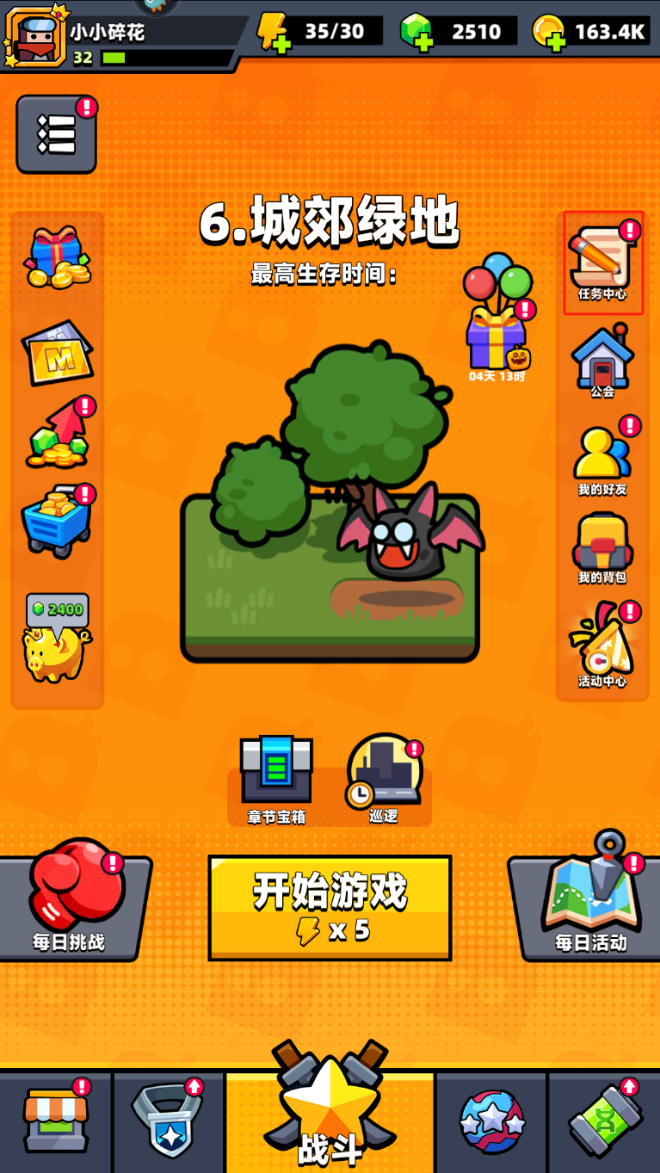

 |  | 成就系统功能id为3604

 |  | tag_func表中标记了该功能 所属页签、位置类型、排序、名称、图标。

 |  | 满足以下任意条件时，主界面该功能按钮右上角存在红点标识。
 |  |  | 存在已完成待领取奖励的成就。

 |  | 界面表现见UE案。v3入口先放在v1阶段主界面任务中心按钮处。

2.成就实现逻辑

 |  | 存在2张配置表，
 |  | 分别是 | task | 包含所有具体任务及参数配置。
 |  |  | achieve | 包含成就所达到的阶段性奖励。

 |  | task表中的任务实现逻辑参照【任务】策划案。 |  |  | 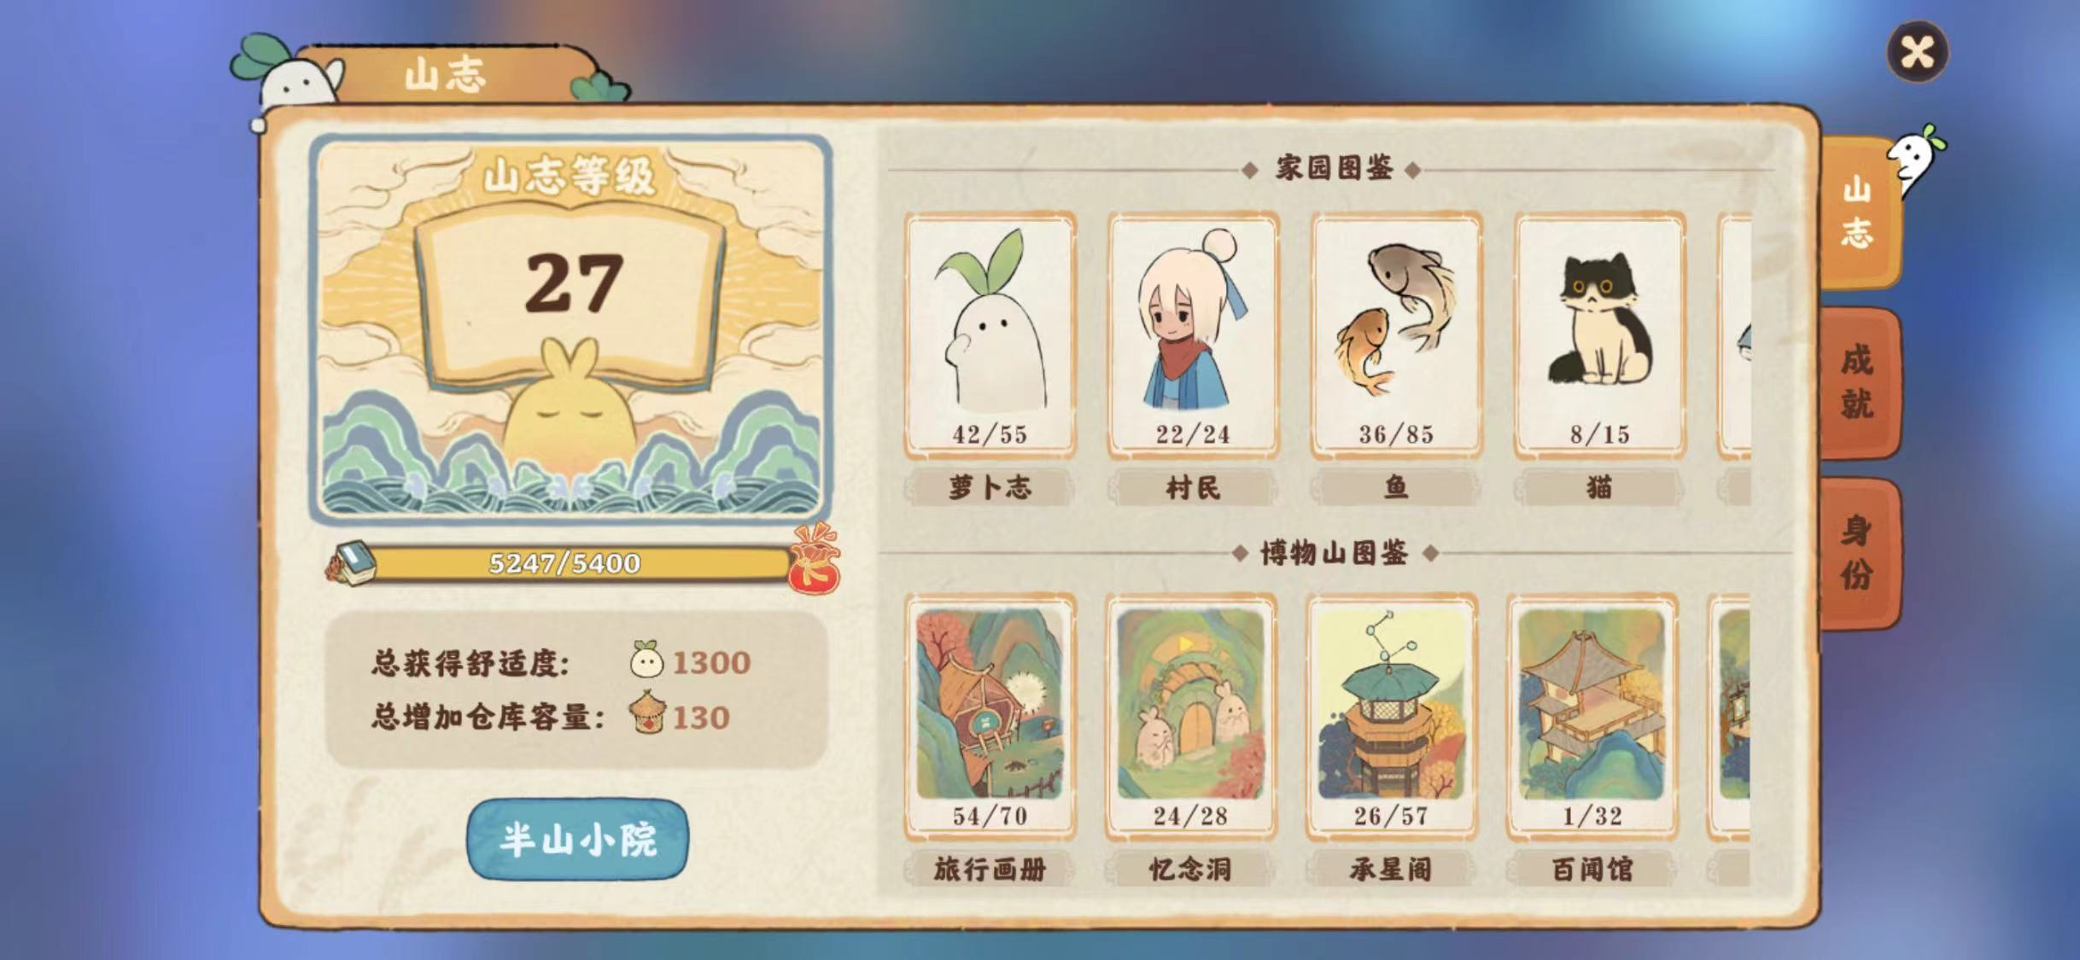
 |  | 根据task关联task_group表判断是否属于成就。其中task_group表中300~399均归属于成就。
 |  | 根据tag_func模块功能限时累计task表中的score字段值。

 |  | achieve表中主键为成就等级，每个成就等级对应 名称、图片、点数。
 |  | 当score值达到achieve表中score值时解锁对应档位，
 |  | 每次 完成成就任务时根据所积累的点数判断当前的成就等级，
 |  | 若提升成就等级，则弹出【通用UI-获得奖励】，读取achieve表reward串。

 |  | 成就进度条显示：当前点数/升到下一级所需点数及比例，比例用颜色填充。
 |  | 常显达到下一级成就等级时所能获得的奖励。

 |  | 成就中显示所有成就分组，各个分组读取task_group表中300~399的组id，读取对应的名称、图片、排序。

 |  | 成就界面显示一个按钮，按钮“我强吗？”
 |  | 点击弹出总览界面，根据achieve_list表输出相关数据。

 |  | 成就等级 = achieve_level
 |  | 我强吗？ = achieve_detail

 |  | 成就等级奖励未领取时，点击宝箱显示奖励预览，使用通用tips。
 |  | 成就奖励可领取时，点击宝箱领取奖励，重置进度条，并弹出【获得奖励】弹板。

